Feuil1
 |  | BON DE COMMANDE | GRAND DESTOCKAGE DE PRINTEMPS

Profitez dès maintenant de l'offre Déstockage Printemps
et renvoyez votre Bon de Commande par email à contact@onofflighting.fr ou par fax : +33(0)1 48 80 54 90
Stock limité – Offre valable sur stock pour toute commande passée avant le 30 avril 2019.

Références |  | Description | Prix unitaire HT | Conditionnement | Quantité | Total HT

BACKLED950BF612V |  | BACKLED 950mm, 14,4W, 12VDC, 170°, IP20, Blanc Chaud | 2.90 € | Par 100 unités | 0 | - €
BACKLED950BF612V | 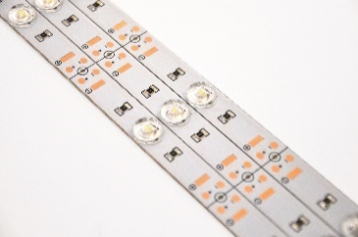 | BACKLED 950mm, 14,4W, 12VDC, 170°, IP20, Blanc Froid 6000K | 2.90 € | Par 100 unités | 0 | - €
BACKLED950BJ12V |  | BACKLED 950mm, 14,4W, 12VDC, 170°, IP20, Blanc du Jour | 2.90 € | Par 100 unités | 0 | - €
CABLE_BACKLED_RB |  | CABLE ROUGE + BLANC POUR BACKLED EASY CONNECT | 0.35 € | Prix par mètre linéaire Bobine de 50 m | 0 | - €
KIT SPOT x2 |  | Kit Spot orientable Blanc incluant : 2 spots orientable Blanc Ressort + 1 Transfo 12V1A équipé d'un BORNIER 3P MOLEX FEMELLE + 2 Douille G5,3 sur Cordon de 1m avec MOLEX MALE + 2 lampes G5,3 12V 3W Blanc chaud 3000K 38° 200lm | 9.50 € | _ | 0 | - €
DOLI._IP441203040BJ1 |  | DALLE 1200x300 BLANC DU JOUR 40W, IP44, Inclus Driver Flicker Free 1000mA,25-42V | 35.00 € | _ | 0 | - €
DOLIGHT_12030_BCCLNG | 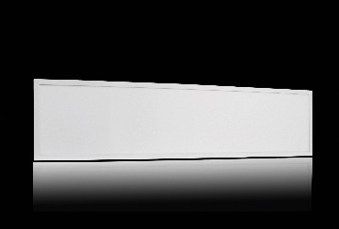 | DALLE 1200x300MM BLANC CHAUD 40W AVEC CLIPS, Non Dimmable | 15.00 € | Par carton de 5 unités Minimum 10 unités | 0 | - €
DOLIGHT_12030_BJCLNG |  | DALLE 1200x300MM BLANC DU JOUR 40W AVEC CLIPS, Non Dimmable | 15.00 € | Par carton de 5 unités Minimum 10 unités | 0 | - €
DOLIGHT_1203040BC1 |  | DALLE 1200x300 BLANC CHAUD 40W, Inclus Driver Flicker Free 1000mA, 25-42V | 25.00 € | Par carton de 5 unités Minimum 10 unités | 0 | - €
DOLIGHT_1203040BJ1 |  | DALLE 1200x300 BLANC DU JOUR 40W, Inclus Driver Flicker Free 1000mA, 25-42V | 25.00 € | Par carton de 5 unités Minimum 10 unités | 0 | - €
DOLIGHT_1206_BC |  | ENCASTRE DOLIGHT DIAMETRE 123mm, 6W BLANC CHAUD | 3.00 € | Par carton de 40 unités | 0 | - €
DOLIGHT_1712_BJ |  | ENCASTRE DOLIGHT DIAMETRE 172mm, 12W BLANC DU JOUR, Fintion Blanc | 5.00 € | Par carton de 30 unités | 0 | - €
DOLIGHT_6036_3065 |  | DALLE 600 COULEUR AJUSTABLE 3000-6500K, 36W, 3200lm | 50.00 € | Par carton de 5 unités | 0 | - €

DOLIGHT_6040_BJ |  | DALLE 600 BLANC DU JOUR 40W | 25.00 € | Par carton de 5 unités | 0 | - €
DOLIGHT_6040_BJ |  | DALLE AVEC DRIVER DIMMABLE DALI 600 BLANC DU JOURS 40W | 45.00 € | Par carton de 5 unités | 0 | - €
DOLIGHT_6048_BJ |  | DALLE 600 BLANC DU JOUR 48W, Inclus Driver Flicker Free 1200mA, 27-42V | 29.90 € | Par carton de 5 unités | 0 | - €
DT11524 |  | DETECTEUR DE PRESENCE SAILLIE avec Télécommande pour Dimming 0/10V | 15.00 € | _ | 0 | - €
HUBLOT_30012_BJB |  | HUBLOT SAILLIE Diamètre 300mm, 12W BLANC DU JOUR, IP66, Finition BLANC | 15.00 € | Par carton de 6 | 0 | - €
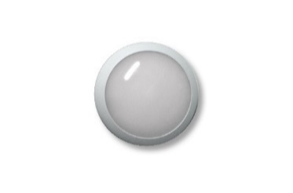 HUBLOT_35018_BJB |  | HUBLOT SAILLIE Diamètre 350mm, 18W BLANC DU JOUR, IP66, Finition BLANC | 25.00 € | Par carton de 6 | 0 | - €
HUBLOT_40022_BJB |  | HUBLOT SAILLIE Diamètre 400mm, 22W BLANC DU JOUR, IP66, Finition BLANC | 29.00 € | Par carton de 6 | 0 | - €
HUBLOT_D30012_BJB | 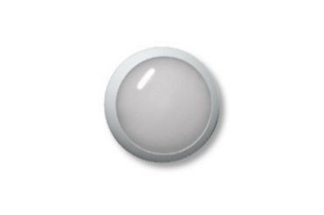 | HUBLOT SAILLIE Diamètre 300mm, 12W BLANC DU JOUR, IP66, avec détecteur | 25.00 € | Par carton de 6 | 0 | - €
HUBLOT_D35018_BJB |  | HUBLOT SAILLIE Diamètre 350mm, 18W BLANC DU JOUR, IP66, avec détecteur | 29.50 € | Par carton de 6 | 0 | - €
LUSTI068-1BCFG |  | LUSTILIGHT E27 STANDARD LED Filament 3000K BLANC CHAUD 8W dimmable | 3.50 € | Par carton de 100 | 0 | - €
LUSTI098CHAFG |  | LUSTILIGHT E27 OBUS LED Filament 2200K BLANC champagne 8W dimmable | 6.50 € | Par carton de 100 | 0 | - €
MOTI12045WDIF |  | LUMINAIRE ETANCHE 120, 45W, Capot Diffusant, Haute Luminosité 5600lm | 35.00 € | Par carton de 6 | 0 | - €
MOTI15065WDIF |  | LUMINAIRE ETANCHE 150, 65W, Capot Diffusant, Haute Luminosité 8100lm | 50.00 € | Par carton de 6 | 0 | - €
OFSMD283512383BCNG |  | LAMPE OFLIGHT SMD2835 G5.3 3W BC 3000K 38°, NON Dimmable | 0.95 € | Par 100 unités | 0 | - €
OFSMD283512387BCNG |  | LAMPE OFLIGHT SMD2835 G5.3 7W BC 3000K 38°, NON Dimmable | 1.20 € | Par 100 unités | 0 | - €
OFSMD283512387BJNG |  | LAMPE OFLIGHT SMD2835 G5.3 7W Bj 4000K 38°, NON Dimmable | 1.20 € | Par 100 unités | 0 | - €
OFSMD2835220387BCG |  | LAMPE OFLIGHT SMD2835 GU10 7W BC 3000k 38°, Dimmable | 1.60 € | Par 100 unités | 0 | - €
OFSMD2835220387BJG |  | LAMPE OFLIGHT SMD2835 GU10 7W BJ 4000K 38°, Dimmable | 1.60 € | Par 100 unités | 0 | - €
OFSMD2835220607BCG |  | LAMPE OFLIGHT SMD2835 GU10 7W BC 3000K 60°, Dimmable | 1.60 € | Par 100 unités | 0 | - €
OFSMD2835220607BJG |  | LAMPE OFLIGHT SMD2835 GU10 7W BJ 4000K 60°, Dimmable | 1.60 € | Par 100 unités | 0 | - €
POWER_LIGHT_23038_BJ |  | SPOT ENCASTRE POWER LIGHT COTES EXTERIEURES 230x145mm 38W BLANC DU JOUR | 35.00 € | _ | 0 | - €
POWER_LIGHT_8412_BJ |  | SPOT ENCASTRE POWER LIGHT Orientable DIAMETRE 84mm 12W BLANC DU JOUR | 15.00 € | _ | 0 | - €
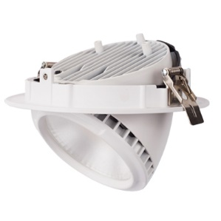
POWERL._IP44-19530 |  | POWERLIGHT Fixe 30W, IP54, Finition Blanc, 3000K, 4000K ou 5700K | 25.00 € | _ | 0 | - €
POWERLIGHT19528_BC |  | SPOT ENCASTRE POWER LIGHT extractible DIAM EXT. 195mm 28W BLANC CHAUD | 35.00 € | _ | 0 | - €
POWERLIGHT19528_BJ |  | SPOT ENCASTRE POWER LIGHT extractible DIAM EXT. 195mm 28W BLANC du Jour | 35.00 € | _ | 0 | - €
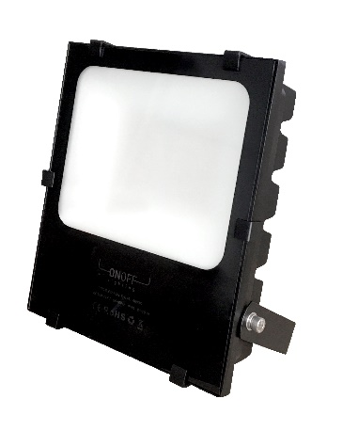
PROJILED-200W-THL-BJ |  | PROJECTEUR EXTERIEUR LED EXTRA PLAT IP65 200W BLANC JOUR, Très Haute LUMINOSITE | 150.00 € | _ | 0 | - €
PROJILED-50W-HL-BJ |  | PROJECTEUR EXTERIEUR LED EXTRA PLAT IP65 50W BLANC JOUR, Haute LUMINOSITE | 50.00 € | _ | 0 | - €
PROJILED-50W-HL-BJD |  | PROJECTEUR EXTERIEUR LED EXTRA PLAT IP44 50W BLC JOUR, Haute LUMINOSITE +Détect | 60.00 € | _ | 0 | - €
PROJILED-80W-THL-BJ |  | PROJECTEUR EXTERIEUR LED EXTRA PLAT IP65 80W BLANC JOUR, Très Haute LUMINOSITE | 75.00 € | _ | 0 | - €
Kit Ruban LED RVB |  | Kit Ruban LED RVB incluant : 1 Bobine de ruban LED RVB de 5m + 1 Télécommande EASYCONTROL RVB+ sur Jack MALE + 1 Transfo 12V3A sur Prise | 35.00 € | _ | 0 | - €
PARK Etanche 2 Tubes LED 1m50 |  | PARK Etanche 2 Tubes LED 1m50 incluant : 1 TUBILUM Double 1500mm + 2 Tubes LED 1500mm | 25.00 € | _ | 0 | - €
PARK Etanche 1 Tube LED 1m50 |  | PARK Etanche 1 Tube LED 1m50 incluant : 1 TUBILUM Simple 1500mm + 1 Tube LED 1500mm | 19.00 € | _ | 0 | - €

Votre message (facultatif) : |  |  | TOTAL QUANTITÉ : |  |  | 0
 |  |  | FRAIS DE PORT* : Offert à partir de 1 200 € HT |  |  | 15.00 €
 |  |  | TOTAL HT : |  |  | 15.00 €
 |  |  | ECO-TAXE : |  |  | - €
 |  |  | TVA : |  |  | 3.00 €
 |  |  | NET A PAYER : |  |  | 18.00 €
Paiement par Carte bancaire |  | Paiement par PayPal | Paiement par Chèque
Contacter au 01 48 82 58 82 |  | paypal@onoffproject.com | à l'ordre de ON OFF Project
Nous contacter
Mail : contact@onoffproject.com
Site : www.onofflighting.fr
20 rue du Ballon 93160 Noisy-le-Grand
T +33 (0)1 48 80 54 51 - F +33 (0)1 48 80 54 90

